Blad1
Kunstwerkpaspoort |  |  |  |  | Versie | 1.0
 |  |  |  |  | Datum | 2016-11-25

Beheergegevens kunstwerk |  |  | Locatie/gemeente: Breda, spoorviaduct over de Terheijdenstraat
SAP-nummer | 10592911 |  | 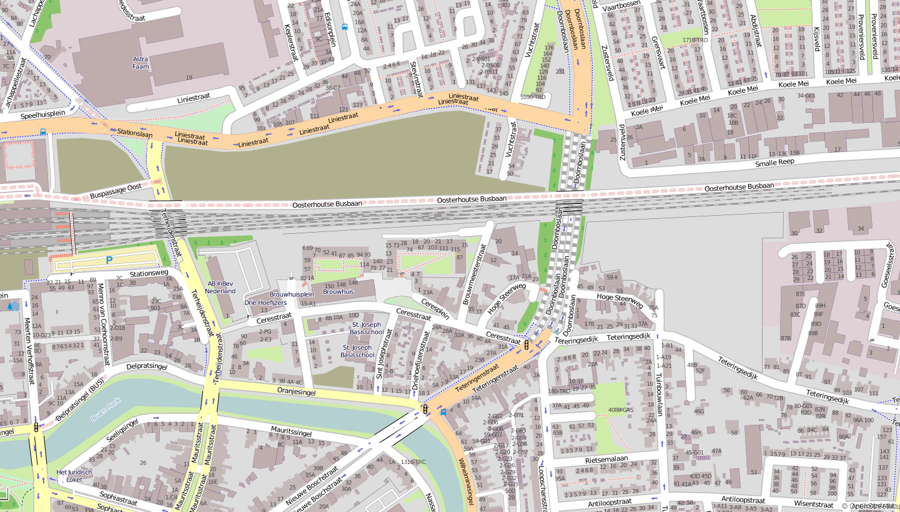
PGO-contractgebied | 20
Kunstwerknummer | KW20-544-0010
Kunstwerknaam | Spoorviaduct Terheijdenstraat
Wegbeheerder | Gemeente Breda
Emplacement | Bd
Lijn- / Geocode | 544
Kilometrering (km) | 0.928
RDX / RDY - coördinaten | 113195.46, 400912.26
Bouwjaar | 1962
Renovatie | Medio 2005 aanleg best. scherm; 2013/-14; Aanleg HOV-viaduct
Baanclassificatie (baanurgentie) | Hoog
Functie | Ongelijkvloerse spoorkruising / onderdoorgang (verdiepte weg)
Foto kunstwerk

Kenmerken kunstwerk
Lengte (origineel, na renovatie) | Lg. haaks op as Terheijdenstr: 30,8m, Lg. dek incl vleugels (┴ op as): 48,5m |  | Constructietype | Spoorviaduct, gewapend betonnen dek op 5 steunpunten (tunnelmoot), dek monoliet verbonden aan kolommen tussen rijbanen en fietspaden en wanden 'landhoofden'; Statisch onbepaald
Breedte (origineel, na renovatie) | Ca. 41 m. (cf. SAP basiskaart)
Constructiehoogte (BS tot OK dek) | 1,35 m. |  | Elektrificatie (V) | 1500V DC
Dekdikte (excl. Verharding) | Vast/Variabel | 0,60 tot 0,75m. | Montering en dektype | Plaatvormige dekconstructie
Aantal overspanningen | 4 st. |  | Aantal dekken | 1 spoordek | Materiaal | Beton
Lengte hoofdoverspanning | 2 st. | 8,82 m. | Type oplegging | Geen | Aantal: | -
Lengte zij-overspanningen | 2 st. | 5,34 m. | Voegovergang | Geen | Type | Dek monoliet aan wand
Betonkwaliteit | Onbekend | Vermoedelijk K250 | Aantal sporen | 7 st. | Hoh afstand: | Onbekend
Staalkwaliteit (wapening) | Onbekend | Vermoedelijk QR24 | Scheve kruising | Ja | Graden | 75ᵒ
Doorrijhoogte auto / fiets | 4,15 m. / 2,75 m. (inspectierapport) |  | Materiaal leuning | Geen leuning, geluidscherm aangebracht medio 2005, medio 2017 wordt geluidscherm verwijderd en vervangen door nieuw hoger geluidscherm.
Dimensies balkrooster (lxbxh) | N.v.t. (geen balkrooster)
Beoordeling Constructieve Veiligheid
Ontwerpnorm | Onbekend |  | Overige belastingen
Ontwerpbelasting | Onbekend; Gezien bouwjaar vermoedelijk VBS 1947 |  | Ballastbed / Dir. spoorstaaf bevestiging | Doorgaand ballastbed | Dikte (in m.) | 0,5 - 0,6 m.
Ontwerpsnelheid | 40 km/h |  | Gronddekking | Geen gronddekking | Dikte (in m.) | -
Wapeningsconfiguratie bekend? | Nee, geen wapeningstekening bekend |  | Uitbreidingen | Geluidscherm, aangebracht na spooruitbreiding 2005
 | Tijdens het archiefonderzoek zijn geen gegevens gevonden (berekeningen, bestek of tekeningen) waaruit de ontwerpnorm en - belastingen bekend worden. In het jaar van het opstellen van het ontwerp (1958/-59, zie bestekstekening) was de V.B.S. 1947 de vigerende ontwerpnorm. Voor een beschouwing van de constructieve veiligheid wordt verwezen naar het rapport van ProRail RAP 00115 met titel 'Spoorbelastingen op bruggen, verleden tot heden (2009)', versie 001, datum van kracht 01-04-2009. In deze rapportage is een vergelijking, middels equivalente Qm en Qv-lijnen, opgesteld van alle normen en spoorbelastingen uit het verleden tot tot 2009. De vigerende spoorbelasting volgens de Eurocode is nog niet in RAP00115 opgenomen. Als ontwerpnorm V.B.S. 1947 als ontwerpnorm wordt aangehouden, dan valt te concluderen: Buigcapaciteit: bij een overspanning van 5,5m is de VOSB 1963 de maatgevenden belasting, bij 9,0 m is de VOSB 1938 de maatgevende belasting; Dwarskrachtcapaciteit: bij deze overspanningen is de VOSB 1938 maatgevend Hoe de vigerende spoorbelastingen zicht verhouden tot deze Qm- en Qv-lijnen is nog onbekend. De onbekendheid van de ontwerpbelastingen vormt een risico t.a.v. de constructieve veiligheid.
Risicoprofiel / risicoaspecten | Risicoprofiel o.b.v. bureaustudie | Risicoprofiel na opname (oktober 2016) | Toelichting op beoordeling risicoaspecten (resultaat opname)
Leeftijd kunstwerk |  |  | De leeftijd van het kunstwerk bedraagt anno 2016 ruim 54 jaar (bouwjaar 1962)
Constructieve veiligheid |  |  | Zie opmerking t.a.v. constructieve veiligheid hierboven.
Aantastingen / Schades |  |  | Geen aantastingen aangetroffen, geen redenen waargenomen voor een verhoogd risico t.a.v. aantastingen/schades
Lekkage |  |  | Geen lekkages waargenomen, enkel op regelmatige afstanden in de wanden krimpscheuren, niet watervoerend
Waterhuishouding |  |  | Constructie en systeem WHH identiek aan Doornboslaan, geen B&O-regime op systeem WHH ProRail, risico hoog
Oplegging dek | N.v.t. | N.v.t. | Geen opleggingen, spoordek monoliet verbonden aan wanden. KW betreft een monoliete constructie.
Voegovergang / dilatatievoegen | N.v.t. | N.v.t. | Geen voegovergangen, spoordek monoliet verbonden aan wanden. KW betreft een monoliete constructie.
Overgang kunstwerk-aardebaan |  |  | Risico hoog ivm. afwezigheid stootplaten icm. problematiek WHH en beheer en onderhoud identiek aan Doornboslaan.
Aanrijding constructie |  |  | Doorrijhoogte van spoorviaduct Terheijdenstraat is beperkt (ca. 4,1m); geen bebording aanwezig, risico op aanrijding!
Arbo-veiligheid (V&G / VGM) |  |  | Afdekplaten kabelgoten/onderhoudspad of ontbreken daarvan leveren een zeer gevaarlijke situatie!! Daardoor groot risico op val- en struikelgevaar van KW af i.c.m. te lage leuning. Ook door losliggende K&L op spoordek.
Aanvullende (specifieke) risicoaspecten
Leuning (conditie/conservering) |  |  | Leuning (noordzijde) veel te laag (ca. 70cm), conservering oké; geluidscherm (zuidzijde) wordt medio 2017 vervangen
Grondkerende constructies |  |  | Geen verhoogd risico t.a.v. grondkerende constructies (vleugelwanden) geconstateerd.
Opmerkingen na opname kunstwerk oktober 2016
De algehele indruk is dat het spoordek van de Terheijdenstraat in uitstekende staat verkeert. Op enkele plaatsen zijn krimpscheuren (evenwijdig aan lengterichting KW en spoor) aanwezig aan de onderzijde van het dek maar zijn geen van allen watervoerend. Gehele onderdoorgang (dek en steunpunten) is zeer recentelijk (2014/2015) geheel gereinigd en geschilderd (Keim o.g.) na voltooiing van het HOV viaduct parallel aan het spoordek aan de noordzijde. Aan de zuidzijde is lichte aanrijdschade aanwezig, geen loszittende betonschollen. De onderzijde van het dek bevat vegen door aanrijding door te hoge voertuigen van het spoorviaduct. Op het spoordek bevinden zich de sporen met vele aan de oppervlakte liggende kabel en leidingen. Deze K&L liggen niet in de daarvoor bestemde kabelgoten van het viaduct. De kabelgoten zijn sterk vervuild en begroeid. Direct voor en achter de kabelgoten zijn oude boomstronken aanwezig die voor struikelgevaar zorgen. De voetpadplaatjes op de kabelgoten zijn oud en glad, gebroken, liggen deels in de kabelgoot of ontbreken zelfs. De leuningconstructie is oud en (te) laag. De conservering van de leuning is in redelijke staat. De slecht onderhouden kabelgoten en kapotte of ontbrekende voetpadplaten veroorzaken, vooral ook icm de lage leuning, een gevaarlijke situatie. Geadviseerd wordt dit op korte termijn te herstellen en te verhelpen. In de wanden van de onderdoorgang zitten op regelmatige afstanden (oude) krimpscheuren. Ook in de kolommen zijn oude verticale scheurtjes ontdekt. Geen van de scheuren vormt een risico tav de top10 risicoaspecten.
Documentatie
SAP basiskaart algemeen | 10592911 - SAP basiskaart algemeen.xlsx |  | Tekeningen | Bestaand_Terheijdenstraat_-_B01-_Bestaande_situatie.pdf
Berekeningen | Geen |  |  | Bestaand_Terheijdenstraat_-_B02_-_Situatie,_riolering_en_lengteprofiel.pdf
Bestek | Geen |  |  | Bestaand_Terheijdenstraat_-_B05_-_Plattegrond_waterkerende_laag.pdf
 |  |  |  | Bestaand_Terheijdenstraat_-_B06_-_Dwarsprofielen_waterkerende_laag.pdf
 |  |  |  | 493732_Bestekstek. B7 spoorviadukt Terheijdenstraat.pdf
 |  |  |  | Bestaand_Terheijdenstraat_-_B08_-_Doorsneden_viaduct.pdf
 |  |  |  | Bestaand_Terheijdenstraat_-_B10_-_Doorsneden_keerwanden.pdf
 |  |  |  | THW-BE-03_Vrijgegeven_v5.0_21-02-2013.pdf
 |  |  | Inspecties | Inspectierapport spoorviaduct Terheijdenstraat_dec. 1998.pdf
 |  |  |  | Inspectierapport spoorviaduct Terheijdenstraat_april 1989.pdf
Advies
1) Nader onderzoek naar constructieve veiligheid is o.b.v. leeftijd, constructietype en geen geconstateerde mechanische of constructieve schadepatronen op korte termijn niet direct noodzakelijk. Op de middel lange termijn kunstwerk (5- tot 7-jaar) wordt geadviseerd een globale beschouwing te doen nadat ProRail de Qm- en Qv-lijnen van de spoorbelastingen conform de huidige vigerende Eurocode heeft uitgewerkt.
2) Bundelen (tijdelijk) losliggende K&L op het spoordek, aanbrengen nieuwe leuningconstructie conform niveau 'Nieuwbouw' (NEN8700), verwijderen begroeiing en obstakels voor en achter reinigen kabelgoten en aanbrengen nieuwe afdekplaten op kabelgoten.
3) Aan te bevelen is de geadviseerde beheersmaatregelen uit het oplossingenbuffet conform onderzoeksrapportage Movares 'D90-MGE-KA-1600264, Eindrapportage waterhuishouding Doornboslaan', status Definitief, versie 1.0 d.d. 26-07-2016 alsmede het onderhoudsregime op de WHH door ProRail op korte termijn ook te beschouwen voor het spoorviaduct Terheijdenstraat om het risico t.a.v. het functioneren van de waterhuishouding te beheersen.
4) Bebording aanbrengen hoogtebeperking Terheijdenstraat i.v.m. 'beperkte' doorrijhoogte (4,1m obv bureaustudie).

